关系图
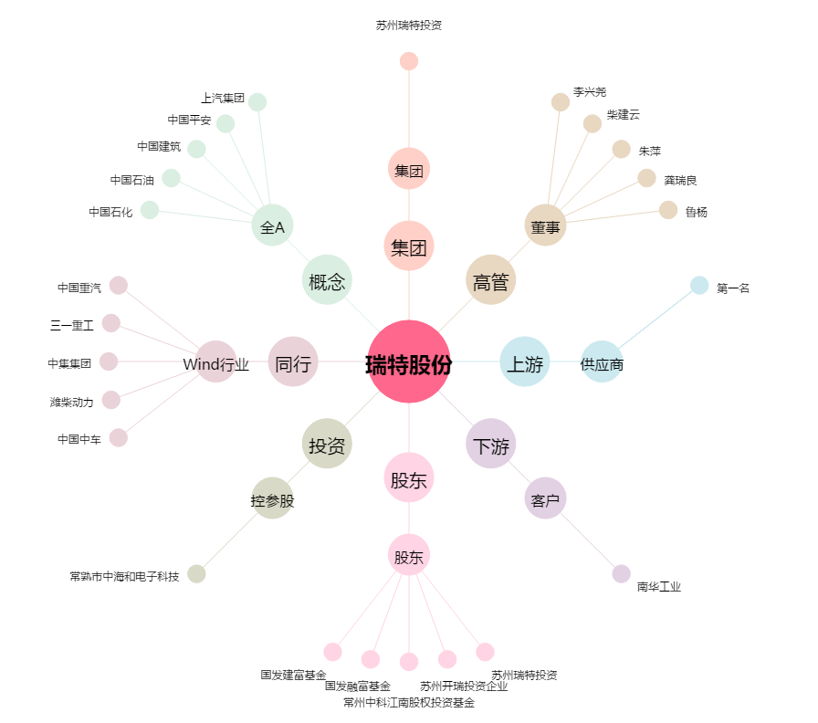
瑞特股份[300600.SZ] - 关系概览图

